Sheet1
Tipo | Viajes
Faltante | 588
Bodega | 857
Devolucion | 119
Local | 492

Transporte para cada tipo
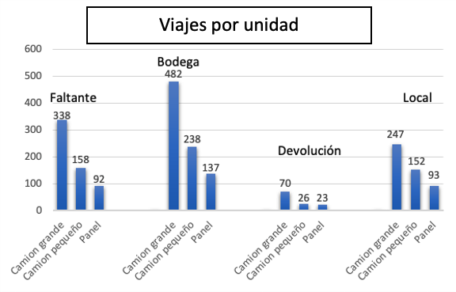
Faltante | Viajes | 588
Camion grande | 338 | 57%
Camion pequeño | 158 | 27%
Panel | 92 | 16%

Bodega | Viajes | 857
Camion grande | 482 | 56%
Camion pequeño | 238 | 28%
Panel | 137 | 16%

Devolucion | Viajes | 119
Camion grande | 70 | 59%
Camion pequeño | 26 | 22%
Panel | 23 | 19%

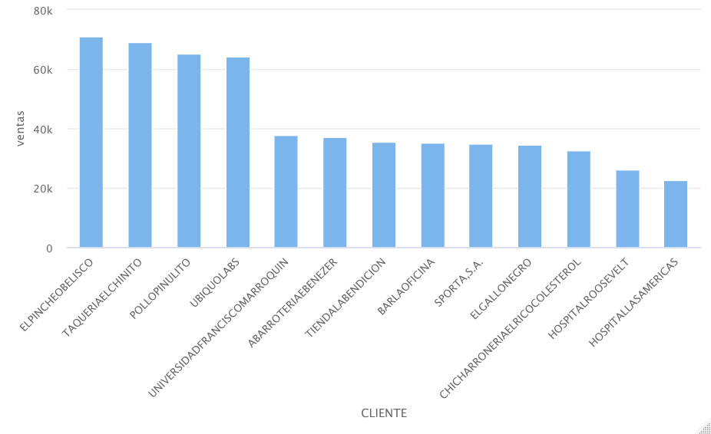
Local | Viajes | 492
Camion grande | 247 | 50%
Camion pequeño | 152 | 31%
Panel | 93 | 19%

 | Total | 598848.2
Cliente | Ventas | Porcentaje
EL PINCHE OBLEISCO | 71,079.00 | 12%
TAQUERIA EL CHINITO | 69,136.00 | 12%
POLLO PINULITO | 65,106.00 | 11%
UBIQUO LABS | 64,251.00 | 11%
ElGALLONEGRO | 34,485.00 | 6%
Total |  | 51%
Clientes con más viajes
Cliente | Viajes | Faltantes | Bodega | Devolución | Local
EL PINCHE OBLEISCO | 256 | 133 | 123 | 0 | 0
TAQUERIA EL CHINITO | 247 | 108 | 0 | 0 | 139
POLLO PINULITO | 228 | 119 | 109 | 0 | 0
UBIQUO LABS | 241 | 114 | 0 | 0 | 127
ElGALLONEGRO | 245 | 0 | 126 | 119 | 0
Tipos de viaje por cliente

